상품제안서
시그니처 A5 멀티 바인더 | 상품코드: S25082

 |  |  |  |  |  |  | 02-713-8555 | www.synergygift.co.kr
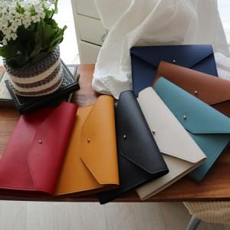

【상세/제작정보】 | <p><span style="font-size: 11pt;">※ 박 사이즈 7*2cm</span></p>

【인쇄/포장옵션】 | 불박, 금박, 은박, 백박 / 포장지포장

【공급단가】 | 수량 | 50~ | 100~ | 500~ | 1,000~ | 2,000~
*VAT별도 | 단가 | 10,990원 | 9,620원 | 9,250원 | 8,880원 | 8,650원

【상품 URL】 | https://www.synergygift.co.kr:443/src/goods_detail.php?gdno=25082

